Muestra 1
Varaiable Aleatoria | Precisión | 0.01 | Media | 19.74841584 |  | Diferencia | 98.03 | Lambda | 0.05063697301 | Grados de Libertad | 6
Variacion mensual de Precio/Kg de Carne Aviar | N | 202 |  |  |  | Cant.Int.Rec. | 14
 | Min | 3.18 |  |  |  | Ancho Int. | 7.01
 | Max | 101.21
 | H0 | La variación mensual del precio por kilogramo de la carne aviar sigue una distribución exponencial negativa
 |  |  |  |  |  |  |  |  |  | Agrupamos intervalos para poder aplicar Ji-Cuadrado

Muestra |  |  |  | Desde | Hasta | fo | P() c/Pac | fe |  | Desde | Hasta | fo | fe | c | c (AC)

3.18 |  |  |  | 3.18 | 10.19 | 99 | 0.2544 | 51.3810 |  | 3.18 | 10.19 | 99 | 51.3810 | 44.1324 | 44.1324
3.21 |  |  |  | 10.19 | 17.2 | 28 | 0.1784 | 36.0282 |  | 10.19 | 17.2 | 28 | 36.0282 | 1.7890 | 45.9214
3.27 |  |  |  | 17.2 | 24.21 | 23 | 0.1251 | 25.2629 |  | 17.2 | 31.22 | 26 | 42.9772 | 6.7065 | 52.6279
3.33 |  |  |  | 24.21 | 31.22 | 3 | 0.0877 | 17.7143 |  | 31.22 | 38.23 | 21 | 12.4212 | 5.9249 | 58.5528
3.36 |  |  |  | 31.22 | 38.23 | 21 | 0.0615 | 12.4212 |  | 38.23 | 52.25 | 11 | 14.8170 | 0.9833 | 59.5361
3.38 |  |  |  | 38.23 | 45.24 | 8 | 0.0431 | 8.7097 |  | 52.25 | 66.27 | 5 | 7.2852 | 0.7168 | 60.2529
3.44 |  |  |  | 45.24 | 52.25 | 3 | 0.0302 | 6.1073 |  | 66.27 | 87.3 | 6 | 4.6172 | 0.4141 | 60.6671
3.46 |  |  |  | 52.25 | 59.26 | 1 | 0.0212 | 4.2824 |  | 87.3 | 101.32 | 6 | 1.2349 | 18.3863 | 79.0533 | Ji Cuadrado Calculado
3.47 |  |  |  | 59.26 | 66.27 | 4 | 0.0149 | 3.0028 |  |  |  |  |  |  | 12.5920 | Ji Cuadrado Tabulado
3.5 |  |  |  | 66.27 | 73.28 | 2 | 0.0104 | 2.1056
3.51 |  |  |  | 73.28 | 80.29 | 0 | 0.0073 | 1.4764
3.52 |  |  |  | 80.29 | 87.3 | 4 | 0.0051 | 1.0353
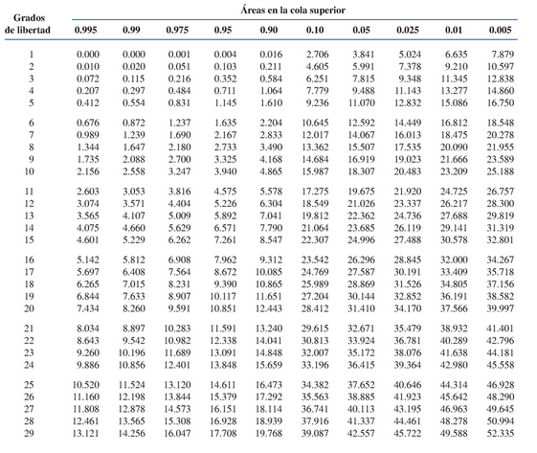
3.56 |  |  |  | 87.3 | 94.31 | 3 | 0.0036 | 0.7259
3.6 |  |  |  | 94.31 | 101.32 | 3 | 0.0025 | 0.5090
3.61 |  |  |  |  |  |  | 0.8454
3.62
3.62
3.65
3.67
3.68
3.69
3.7
3.71
3.73
3.73
3.74
3.75
3.77
3.8
3.81
3.84
3.85
3.85
3.87
3.88
3.9
3.93
3.94
3.95
3.99
3.99
4.02
4.03
4.05
4.07
4.07
4.09
4.25
4.27
4.32
4.34
4.42
4.44
4.44
4.45
4.48
4.52
4.53
4.57
4.59
4.67
4.74
4.75
4.76
5.79
5.85
5.97
6.07
6.13
6.16
6.19
6.3
6.32
6.33
6.41
6.64
6.66
6.71
6.72
6.97
7
7.06
7.11
7.63
8.14
8.15
8.3
8.55
8.61
8.62
9.24
9.34
9.35
9.4
9.66
9.74
9.76
9.77
9.96
10.36
10.37
11.11
11.39
11.5
11.5
11.81
11.87
12.08
12.08
12.19
12.56
12.65
12.69
12.76
13.53
13.78
14.23
14.3
14.41
14.42
14.52
14.67
14.85
15.06
15.78
15.84
15.95
17.54
18.11
19
19.46
19.83
19.9
20.57
20.94
20.95
21.06
21.16
21.21
21.4
21.44
21.45
21.61
21.69
21.72
21.74
21.86
22.13
22.45
22.48
24.86
25.17
26.28
32.66
32.66
33.04
33.23
33.37
33.68
34.2
34.25
34.5
34.6
34.85
34.92
35.73
35.75
35.8
36.09
36.36
36.68
36.7
37.3
37.65
38.84
38.85
38.88
39.68
40.27
43.28
43.52
45.22
46.91
47.31
47.35
52.86
60.57
60.96
61.82
65.09
67.4
71.87
80.75
82.48
82.75
85.24
88.85
92.62
92.74
96.36
99.67
101.21

